Sheet1
Sóng hồi

Người thực hiện: |  |  | thangbk236
Ngày lên kế hoạch: |  |  | 19/11/2021

Bản kế hoạch này sẽ được cập nhật theo đường link github |  |  |  |  | https://github.com/thangbk236/QuanTriFx
Mỗi người nên tự tạo ra bản kế hoạch trade cho riêng mình
Chưa kiếm được tiền từ thị trường nên phải đi viết tài liệu để quản trị rủi cho cho những người mới bắt đầu

Donate USDT Binance Smart Chain (BEP20) |  |  |  | 0xed05b97f46e60a7a65605eaba9a4b502d32f9510

Nội dung |  |  | Sóng hồi |  | Lĩnh ngộ tinh túy thị trường

 | Trong một xu hướng thì sẽ luôn có sóng đẩy và sóng hồi
 | Thế làm thế nào để có thể vào lệnh mà mang lại lợi nhuận
 | Đó là : Kiên nhẫn chờ đợi

 | Về nguyên tắc là khi giá phá qua đỉnh thì sau khi giá hồi xuống thì kiểu gì cũng phải retest lại cái đỉnh mới đó
 | Nếu đủ mạnh thì giá sẽ tiếp tục phá qua đỉnh đó, còn không thì chỉ retest đến đỉnh đó thôi
 | Ta sẽ canh BUY ở con sóng hồi

 | Chiến lược
 |  | Canh BUY
 |  | Khung H1
 |  | Bollinger band

 | Phương pháp vào lệnh
 |  | Chờ giá phá qua đỉnh gần đó(Sóng đẩy)
 |  | Chờ giá cắt xuống đường cơ sở Bollinger band(Sóng hồi)
 |  | Chờ giá chạm vào Bollinger band(nhiều khi chưa chạm vào Bollinger band thì đã quay lại test lại đỉnh mới hình thành)
 |  |  | Nâng cao hơn, sử dụng price action, xác định keylevel khi giá phá qua đỉnh, chờ giá retest lại đỉnh đó, rồi vào lệnh, takeprofit ở cái đỉnh mới hình thành
 |  |  | Keylevel có nhiều dạng, nó là cái đỉnh bị phá, khi giá phá qua nó thì nó chuyển từ ngưỡng kháng cự thành ngưỡng hỗ trợ
 |  |  | Khi giá phá qua đỉnh, giá có hồi xuống một đoạn rồi lại đi tiếp, thì cái hồi đó cũng có thể coi là keylevel
 |  |  | Cái gốc nơi hình thành con sóng tăng đó cũng có thể là 1 keylevel
 |  |  | Nhưng ta chỉ quan tâm đến keylevel nằm bên trên cái đỉnh bị phá thôi
 |  |  | Keylevel ở cái gốc nơi hình thành con sóng tăng đó nó lại nằm ở khung thời gian lớn hơn
 |  |  |  | Nên khả năng giá chạy mấy lượt rồi mới retest lại cái gốc đó, nếu canh thì tốn rất nhiều thời gian
 |  |  |  | Ta chỉ cần trong quá trình giao dịch mà thấy giá nó chạy về đấy thì có thể chờ setup và vào lệnh
 |  |  |  | Vào kiểu gì ư, ta sẽ phải bật khung lớn như H4, chờ đến khi có nến vàng xuất hiện thì mới vào lệnh như phân tích ngay dưới

 |  | Chờ nến vàng xuất hiện |  | Điểm này là quan trọng nhất nè, thắng bại tại cây nến này đó

 |  | Nếu nến vàng xuất hiện mà cái đáy mới tạo thành cao hơn hoặc bằng cái đáy cũ thì vào lệnh BUY
 |  | Đặt takeprofit ở đỉnh cũ
 |  | Đặt stoploss dưới cái đáy vừa mới hình thành đó
 |  | Khi giá cắt tới Bollinger band thì kéo stoploss lên điểm vào lệnh

 |  | Chúng ta nên bắt con sóng hồi đầu tiên khi giá phá đỉnh, lúc này lực mua vẫn còn mạnh
 |  | Nếu ta bắt những con sóng hồi tiếp theo thì lúc này lực mua yếu, khả năng giá sẽ quét xuống sâu phía dưới

 |  | Khi mà giá không thể phá qua đỉnh cũ mà khi hồi xuống mà phá qua đáy cũ thì tuyệt đối không vào lệnh do khả năng xu hướng có dấu hiệu đảo chiều
 |  | Cũng chưa phải là đảo chiều hẳn do có thể là giá retest lại keylevel ở khung thời gian lớn hơn như H4 hay D1(Sóng hồi ở timeframe lớn)
 |  | Hãy đứng ở ngoài quan sát

 |  | Chú ý là giá cắt từ trên xuống dưới Bollinger band hình thành một cái đỉnh
 |  | Giá cắt từ dưới lên Bollinger band hình thành một cái đáy
 |  | Chú ý điều này nha, nó sẽ cứu thua bạn nhiều đấy
 |  | Như cái đoạn hình thành đỉnh cuối cùng phía bên phải hình ảnh kia kìa

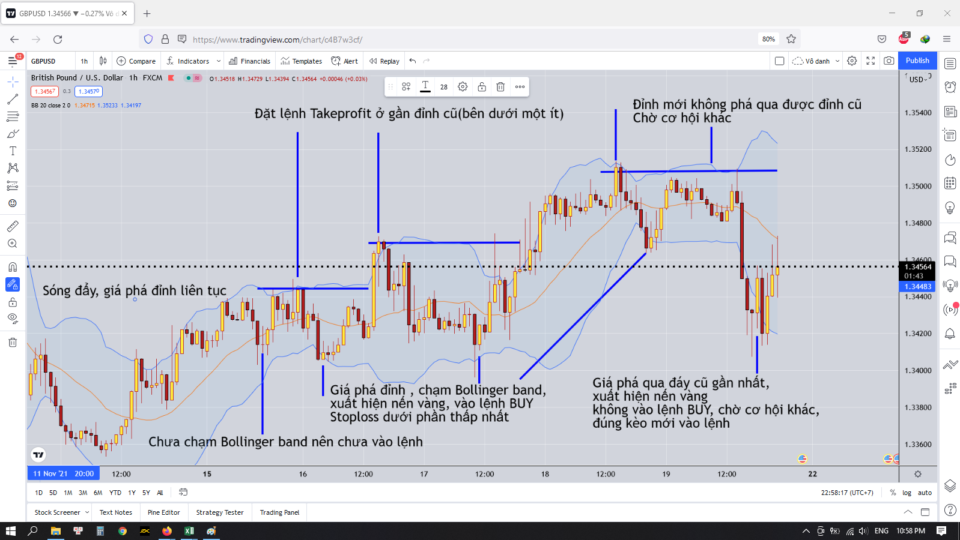

 | Nếu đánh theo cách này thì ta có thể tránh được những pha failbreak khi giá phá qua đỉnh

 | Vì sao chúng ta lại chờ những kèo như này
 | Do những kèo như này thì tỷ lệ thắng cực kỳ cao
 | Vì sao tỷ lệ thắng cao
 | Ta sẽ có:
 |  | Điểm vào lệnh đẹp
 |  | Điểm takeprofit biết trước
 |  | Điểm stoploss biết trước

 | Khi biết trước những điều này thì khả năng giành chiến thắng lên tới 90% rồi
 | Với khả năng giành chiến thắng cao thì ta có thể đẩy volume lên cao để tăng lợi nhuận khi vào lệnh

 | Tóm lại là với một người canh BUY thì ta chỉ chờ khi giá chạm tới biên dưới của Bollinger band rồi phân tích xem đúng với kèo ta đã setup hay không
 | Nếu đúng thì ta vào lệnh
 | Nếu sai thì ta đứng ngoài quan sát
 | Chờ cơ hội tiếp theo

